総括表
令和7年度交差点交通量調査報告書
交差点名 |  |  |  | №33 歴史博物館脇 【-】 |  |  |  |  | 調査年月日 |  |  | 2025-11-19 |  |  |  | 天候 | 晴れ 一時 曇り |  |  | 33
所在地 |  |  |  | 都筑区中川中央２丁目 |  |  |  |  | 調査時間帯 |  |  | 7:00～19:00（12時間合計） |  |  |  |  |  |  |  | 歴史博物館脇
 |  |  |  |  |  |  |  |  |  |  |  |  |  |  |  |  |  |  |  | -
 |  |  |  |  |  |  |  |  |  |  |  |  |  |  |  |  |  |  |  | 都筑区中川中央２丁目
 |  |  |  |  |  |  |  |  |  |  |  |  |  |  |  |  |  |  |  | 2025-11-19
 |  |  |  |  |  |  |  |  |  |  |  |  |  |  |  |  |  |  |  | 晴れ 一時 曇り

歴史博物館脇

出典：都筑区GIS版ガイドマップ

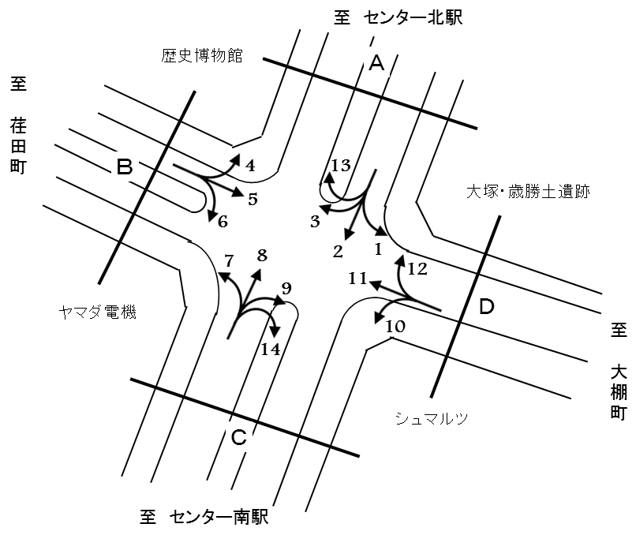

方向別交通量集計表
断面 | 方向 | 二輪車 | 乗用車 | バス | 小型 貨物車 | 大型 貨物車 | 大型計 | 小型計 | 合計 | 断面 | 方向 | 二輪車 | 乗用車 | バス | 小型 貨物車 | 大型 貨物車 | 大型計 | 小型計 | 合計
A | 1 | 52 | 621 | 5 | 148 | 46 | 51 | 769 | 820 | C | 7 | 102 | 504 | 1 | 130 | 48 | 49 | 634 | 683
 | 2 | 301 | 3,983 | 41 | 790 | 232 | 273 | 4,773 | 5,046 |  | 8 | 354 | 5,413 | 41 | 819 | 268 | 309 | 6,232 | 6,541
 | 3 | 45 | 592 | 3 | 96 | 32 | 35 | 688 | 723 |  | 9 | 11 | 587 | 15 | 141 | 32 | 47 | 728 | 775
 | 13 | 0 | 44 | 0 | 6 | 2 | 2 | 50 | 52 |  | 14 | 1 | 5 | 0 | 5 | 1 | 1 | 10 | 11
 | 計 | 398 | 5,240 | 49 | 1,040 | 312 | 361 | 6,280 | 6,641 |  | 計 | 468 | 6,509 | 57 | 1,095 | 349 | 406 | 7,604 | 8,010
B | 4 | 80 | 1,291 | 13 | 135 | 32 | 45 | 1,426 | 1,471 | D | 10 | 14 | 418 | 15 | 116 | 30 | 45 | 534 | 579
 | 5 | 117 | 1,447 | 13 | 536 | 140 | 153 | 1,983 | 2,136 |  | 11 | 142 | 1,790 | 5 | 574 | 152 | 157 | 2,364 | 2,521
 | 6 | 36 | 534 | 0 | 138 | 36 | 36 | 672 | 708 |  | 12 | 78 | 1,228 | 7 | 166 | 58 | 65 | 1,394 | 1,459
 | 計 | 233 | 3,272 | 26 | 809 | 208 | 234 | 4,081 | 4,315 |  | 計 | 234 | 3,436 | 27 | 856 | 240 | 267 | 4,292 | 4,559

変動図
 | 調査年月日 | 調 査 方 向 案 内 図
 | 2025-11-19
 | 調査時間
 | 7：00～19：00（12時間）
 | 調査地点
 | №33 歴史博物館脇 【-】
 | 凡例
小型車
大型車混入率
大型車
 | 流入計Ａ（1+2+3+13） |  | 流入計Ａ（1+2+3+13） |  |  |  | 流出計Ａ（4+8+12+13） |  |  |  | 断面計Ａ
 |  |  |  | 小型車 | 大型車 | 大型車混入率 |  | 小型車 | 大型車 | 大型車混入率 |  | 小型車 | 大型車 | 大型車混入率
 |  |  | 7-8 | 339 | 29 | 7.9 | 7-8 | 282 | 46 | 14.0 | 7-8 | 621 | 75 | 10.8
 |  |  | 8-9 | 622 | 34 | 5.2 | 8-9 | 502 | 56 | 10.0 | 8-9 | 1124 | 90 | 7.4
 |  |  | 9-10 | 506 | 36 | 6.6 | 9-10 | 691 | 60 | 8.0 | 9-10 | 1197 | 96 | 7.4
 |  |  | 10-11 | 535 | 50 | 8.5 | 10-11 | 788 | 43 | 5.2 | 10-11 | 1323 | 93 | 6.6
 |  |  | 11-12 | 540 | 32 | 5.6 | 11-12 | 845 | 43 | 4.8 | 11-12 | 1385 | 75 | 5.1
 |  |  | 12-13 | 485 | 36 | 6.9 | 12-13 | 842 | 30 | 3.4 | 12-13 | 1327 | 66 | 4.7
 |  |  | 13-14 | 560 | 31 | 5.2 | 13-14 | 861 | 34 | 3.8 | 13-14 | 1421 | 65 | 4.4
 |  |  | 14-15 | 550 | 23 | 4.0 | 14-15 | 782 | 40 | 4.9 | 14-15 | 1332 | 63 | 4.5
 |  |  | 15-16 | 512 | 31 | 5.7 | 15-16 | 857 | 23 | 2.6 | 15-16 | 1369 | 54 | 3.8
 |  |  | 16-17 | 614 | 30 | 4.7 | 16-17 | 956 | 21 | 2.1 | 16-17 | 1570 | 51 | 3.1
 |  |  | 17-18 | 559 | 20 | 3.5 | 17-18 | 901 | 12 | 1.3 | 17-18 | 1460 | 32 | 2.1
 |  |  | 18-19 | 458 | 9 | 1.9 | 18-19 | 795 | 13 | 1.6 | 18-19 | 1253 | 22 | 1.7
 | 流出計Ａ（4+8+12+13）

 | 断面計Ａ

自 動 車 交 通 量 時 間 変 動 図
 | 流入計Ｂ（4+5+6） |  | 流入計Ｂ（4+5+6） |  |  |  | 流出計Ｂ（3+7+11） |  |  |  | 断面計Ｂ
 |  |  |  | 小型車 | 大型車 | 大型車混入率 |  | 小型車 | 大型車 | 大型車混入率 |  | 小型車 | 大型車 | 大型車混入率
 |  |  | 7-8 | 285 | 21 | 6.9 | 7-8 | 202 | 26 | 11.4 | 7-8 | 487 | 47 | 8.8
 |  |  | 8-9 | 345 | 18 | 5.0 | 8-9 | 263 | 33 | 11.1 | 8-9 | 608 | 51 | 7.7
 |  |  | 9-10 | 329 | 24 | 6.8 | 9-10 | 288 | 34 | 10.6 | 9-10 | 617 | 58 | 8.6
 |  |  | 10-11 | 346 | 26 | 7.0 | 10-11 | 327 | 22 | 6.3 | 10-11 | 673 | 48 | 6.7
 |  |  | 11-12 | 338 | 25 | 6.9 | 11-12 | 317 | 26 | 7.6 | 11-12 | 655 | 51 | 7.2
 |  |  | 12-13 | 355 | 20 | 5.3 | 12-13 | 240 | 17 | 6.6 | 12-13 | 595 | 37 | 5.9
 |  |  | 13-14 | 314 | 13 | 4.0 | 13-14 | 294 | 16 | 5.2 | 13-14 | 608 | 29 | 4.6
 |  |  | 14-15 | 336 | 17 | 4.8 | 14-15 | 283 | 21 | 6.9 | 14-15 | 619 | 38 | 5.8
 |  |  | 15-16 | 357 | 24 | 6.3 | 15-16 | 304 | 23 | 7.0 | 15-16 | 661 | 47 | 6.6
 |  |  | 16-17 | 382 | 30 | 7.3 | 16-17 | 343 | 10 | 2.8 | 16-17 | 725 | 40 | 5.2
 |  |  | 17-18 | 356 | 6 | 1.7 | 17-18 | 426 | 10 | 2.3 | 17-18 | 782 | 16 | 2.0
 |  |  | 18-19 | 338 | 10 | 2.9 | 18-19 | 399 | 3 | 0.7 | 18-19 | 737 | 13 | 1.7
 | 流出計Ｂ（3+7+11）

 | 断面計Ｂ

自 動 車 交 通 量 時 間 変 動 図
 | 流入計Ｃ（7+8+9+14） |  | 流入計Ｃ（7+8+9+14） |  |  |  | 流出計Ｃ（2+6+10+14） |  |  |  | 断面計Ｃ
 |  |  |  | 小型車 | 大型車 | 大型車混入率 |  | 小型車 | 大型車 | 大型車混入率 |  | 小型車 | 大型車 | 大型車混入率
 |  |  | 7-8 | 251 | 39 | 13.4 | 7-8 | 322 | 25 | 7.2 | 7-8 | 573 | 64 | 10.0
 |  |  | 8-9 | 412 | 57 | 12.2 | 8-9 | 615 | 33 | 5.1 | 8-9 | 1027 | 90 | 8.1
 |  |  | 9-10 | 490 | 65 | 11.7 | 9-10 | 485 | 41 | 7.8 | 9-10 | 975 | 106 | 9.8
 |  |  | 10-11 | 601 | 41 | 6.4 | 10-11 | 522 | 47 | 8.3 | 10-11 | 1123 | 88 | 7.3
 |  |  | 11-12 | 714 | 46 | 6.1 | 11-12 | 518 | 40 | 7.2 | 11-12 | 1232 | 86 | 6.5
 |  |  | 12-13 | 727 | 27 | 3.6 | 12-13 | 469 | 26 | 5.3 | 12-13 | 1196 | 53 | 4.2
 |  |  | 13-14 | 717 | 32 | 4.3 | 13-14 | 502 | 33 | 6.2 | 13-14 | 1219 | 65 | 5.1
 |  |  | 14-15 | 659 | 37 | 5.3 | 14-15 | 523 | 25 | 4.6 | 14-15 | 1182 | 62 | 5.0
 |  |  | 15-16 | 720 | 24 | 3.2 | 15-16 | 507 | 35 | 6.5 | 15-16 | 1227 | 59 | 4.6
 |  |  | 16-17 | 840 | 18 | 2.1 | 16-17 | 570 | 28 | 4.7 | 16-17 | 1410 | 46 | 3.2
 |  |  | 17-18 | 776 | 11 | 1.4 | 17-18 | 505 | 13 | 2.5 | 17-18 | 1281 | 24 | 1.8
 |  |  | 18-19 | 697 | 9 | 1.3 | 18-19 | 451 | 9 | 2.0 | 18-19 | 1148 | 18 | 1.5
 | 流出計Ｃ（2+6+10+14）

 | 断面計Ｃ

自 動 車 交 通 量 時 間 変 動 図
 | 流入計Ｄ（10+11+12） |  | 流入計Ｄ（10+11+12） |  |  |  | 流出計Ｄ（1+5+9） |  |  |  | 断面計Ｄ
 |  |  |  | 小型車 | 大型車 | 大型車混入率 |  | 小型車 | 大型車 | 大型車混入率 |  | 小型車 | 大型車 | 大型車混入率
 |  |  | 7-8 | 211 | 28 | 11.7 | 7-8 | 280 | 20 | 6.7 | 7-8 | 491 | 48 | 8.9
 |  |  | 8-9 | 291 | 27 | 8.5 | 8-9 | 290 | 14 | 4.6 | 8-9 | 581 | 41 | 6.6
 |  |  | 9-10 | 385 | 36 | 8.6 | 9-10 | 246 | 26 | 9.6 | 9-10 | 631 | 62 | 8.9
 |  |  | 10-11 | 400 | 22 | 5.2 | 10-11 | 245 | 27 | 9.9 | 10-11 | 645 | 49 | 7.1
 |  |  | 11-12 | 365 | 30 | 7.6 | 11-12 | 277 | 24 | 8.0 | 11-12 | 642 | 54 | 7.8
 |  |  | 12-13 | 292 | 16 | 5.2 | 12-13 | 308 | 26 | 7.8 | 12-13 | 600 | 42 | 6.5
 |  |  | 13-14 | 359 | 26 | 6.8 | 13-14 | 293 | 19 | 6.1 | 13-14 | 652 | 45 | 6.5
 |  |  | 14-15 | 314 | 27 | 7.9 | 14-15 | 271 | 18 | 6.2 | 14-15 | 585 | 45 | 7.1
 |  |  | 15-16 | 359 | 23 | 6.0 | 15-16 | 280 | 21 | 7.0 | 15-16 | 639 | 44 | 6.4
 |  |  | 16-17 | 375 | 11 | 2.8 | 16-17 | 342 | 30 | 8.1 | 16-17 | 717 | 41 | 5.4
 |  |  | 17-18 | 477 | 12 | 2.5 | 17-18 | 336 | 14 | 4.0 | 17-18 | 813 | 26 | 3.1
 |  |  | 18-19 | 464 | 9 | 1.9 | 18-19 | 312 | 12 | 3.7 | 18-19 | 776 | 21 | 2.6
 | 流出計Ｄ（1+5+9）

 | 断面計Ｄ

自 動 車 交 通 量 時 間 変 動 図

